Via de Pago
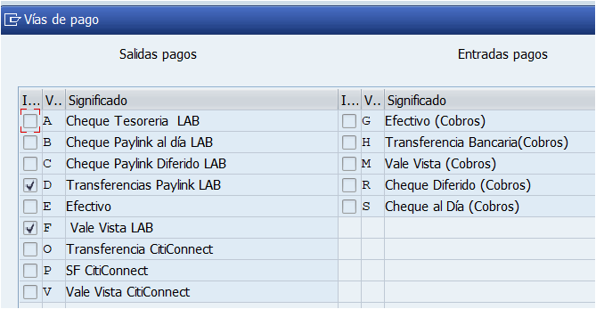
Tipo | Nombre | Comentarios
A | Cheque Tesoreria LAB | En uso para CL10
D | Transferencias Paylink LAB | En uso para CL10
F | Vale Vista LAB | En uso para CL10
P | Supplier Financing

Bloqueo
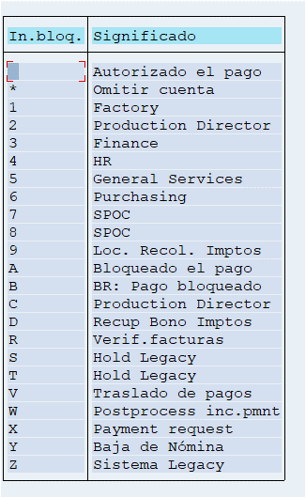

Tipo Bloqueo
Agencia Pefer - Comex | B
Factoring | 1
Servicios Básicos | 5
Finanzas (AP) | 3
RRHH (Finiquitos) | 4

